contoh rab pelatihan di pnj
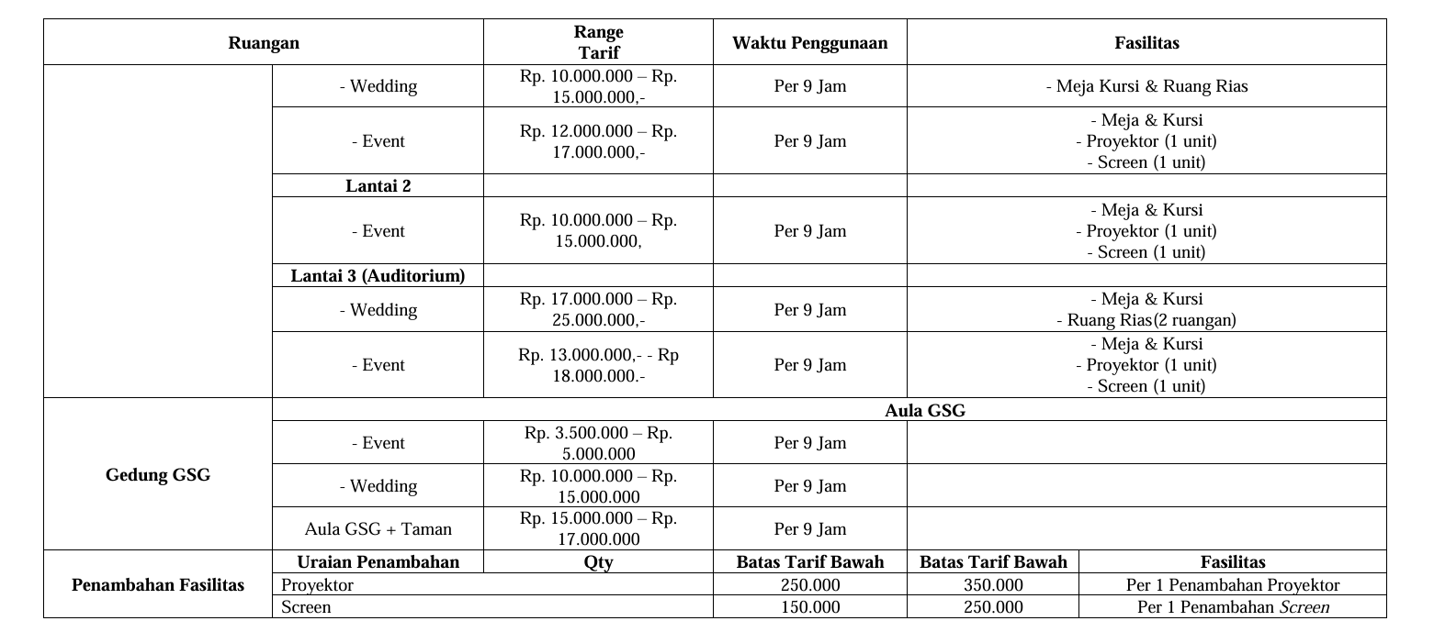
PELATIHAN-PELATIHAN YANG DILAKSANAKAN DI PNJ

A. Pelatihan CAD

No | Komponen biaya | Satuan Harga | Vol | Satuan | Jumlah biaya | Jumlah biaya
 |  | ( RP) |  |  | 25 Peserta | /peserta
1 | Honor Instruktur | Rp200,000 | 70 | Jam | Rp14,000,000 | Rp560,000
2 | Honor Teknisi | Rp100,000 | 70 | Jam | Rp7,000,000 | Rp280,000
3 | Honor Helper | Rp714 | 70 | Jam | Rp50,000 | Rp2,000
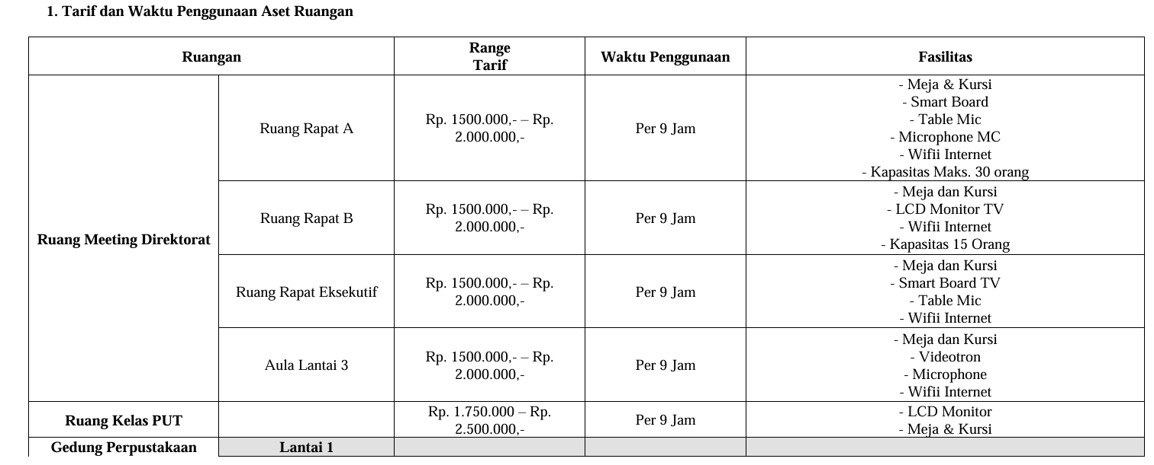
4 | Modul Pelatihan | Rp1,500,000 | 25 | bh | Rp37,500,000 | Rp1,500,000
5 | Konsumsi | Rp560,000 | 30 | orang | Rp16,800,000 | Rp672,000
6 | Sewa alat | Rp150,000 | 25 | orang | Rp3,750,000 | Rp150,000
7 | perlengkapan peserta | Rp40,000 | 25 | orang | Rp1,000,000 | Rp40,000
8 | Sewa Ruangan | Rp1,300,000 | 7 | hr | Rp9,100,000 | Rp364,000
9 | Sertifikat Pelatihan | Rp32,000 | 25 | lembar | Rp800,000 | Rp32,000
10 | Pengembangan Institusi | 25% | 25 | ls | Rp22,500,000 | Rp900,000
 |  | Jumlah Biaya |  |  | Rp112,500,000 | Rp4,500,000

*Untuk sewa ruangan atau lab di jurusan bisa di koordinasikan dengan pihak jurusan tetapi jika menggunakan ruangan di gedung dan aula perpustakaan terlampir sk aset

